Sheet3
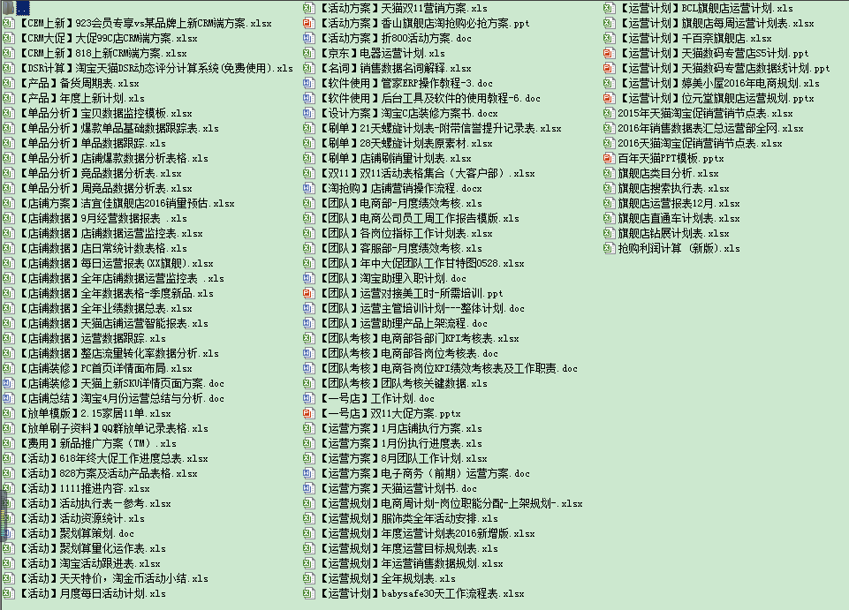

想要更多表格加Q：709653655，交流学习电商

